Sheet1
有志企画書

1、代表者について
代表者名 | 武田都子
学籍番号 | 174602
連絡先(電話番号) | 080-4278-8614
2、有志について
出し物名or団体名 | お好みやっち
メンバー | 武田都子、奥田愛未、津畑優香、吉田百江、島袋未悠、宮里真珠、山中美瞳、上原茉央、松石珠幸
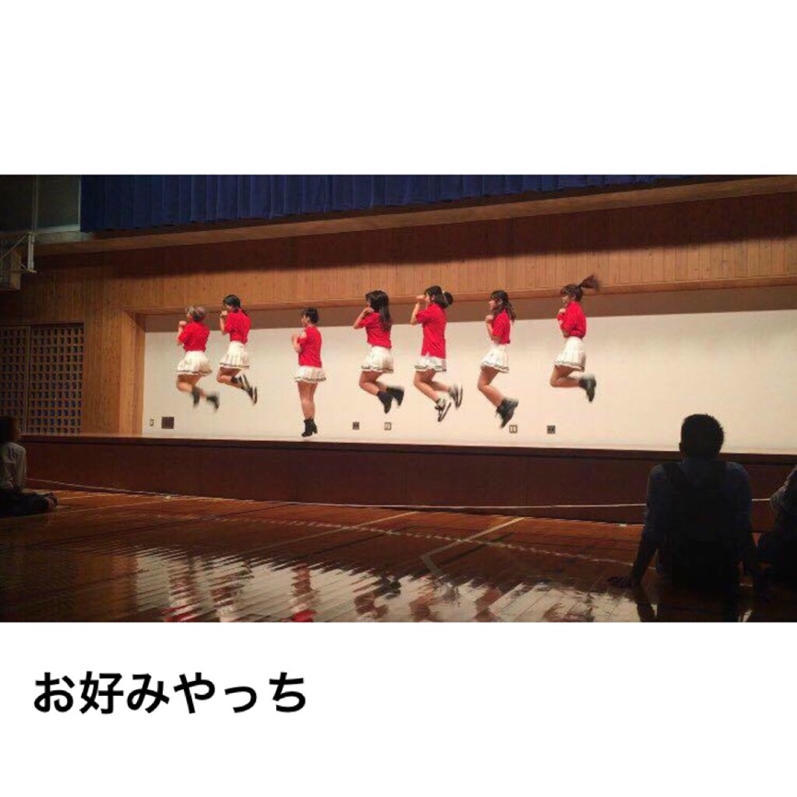
アルバム写真 | ※メールも添付しています.
具体的な内容 | Kpopのコピーをします。有名なTWICEの新曲やヒット曲を踊ります。去年とは違ったメンバーで、今年もいろんな学年の人を集めたグループとなっているので、各学年の人が楽しめると思います。
①時間 | 15分程度
②場所 | 高専祭の舞台
③内容 | コピユニ(TWICE, BlackPink etc.)
④必要な機材(自分たちで用意するもの、高専祭側に用意してほしいもの両方書いてください) | ・高専祭当日は、時間があればメンバーの紹介や各クラスの宣伝などもしたいと考えています。マイクを２つほどお借りしたいです。・9人いるので後夜祭の舞台の配置を考慮してほしいです（ステージの前の2か所欠ける感じの配置がベストです…!）

後夜祭希望（するorしない） | する

